Adatok
 |  |  |  |  |  |  |  |  | Kell | Művelet | Utoljára | Esedékes
 | Összeg |  | 238.080 | 90205 | 291178 |  |  |  | 2500 | gyertya | 29400 | 31900
 | Átlagfogyasztás |  |  |  |  |  | 3.47 |  | 5000 | Légszűrő tisztítás | 28000 | 33000

 | köv. szerviz | 31900 |  |  |  |  |  |  | 10000 | Hűtőfolyadék csere | 50000 | 60000
 |  |  |  |  |  |  |  |  |  | Olajszűrő | 50000 | 60000
 |  |  |  |  |  |  |  |  |  | Benzin és olajcsövek | 28000 | 38000
 |  |  |  |  |  |  |  |  |  | hajtóműolaj | 23000 | 33000

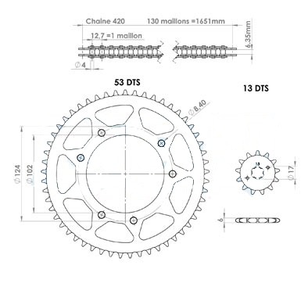
 | Dátum | Km | Benzin [l] | Ft | Egyéb | Ft/l | l/100Km | Km/tankolás | össz Km |  | Ft/km
1 | 2018-10-19 | 23105 | 6.510 | 2519 | 45330 | 386.9 |  |  |  | 20000: gumicsere a régivel. Autó motor gumiszerviz, Templom u. 36., +36702419493 4000: Benzinszint jelző + tank, benzinszint jelző a régi motorba betéve 6000: Vakcső levágás 2*2190: Castrol Power1 olaj 3*765: NGK B8ES gyertya, Gyertyacsere 2*1900: Fékbetét (S16) - RMS, sracing.hu 5000: Sárkány: Első kerékcsapágy csere, távtartó javítás, karbi folytás kiszedés
2 | 2018-10-30 | 23265 | 5.940 | 2358 | 11220 | 397.0 | 3.71 | 160 | 160 | 5490: berúgókar 2*580: fúvóka: 88, 92 92-es betéve 1300: szállítás 3270: Malossi MHR S16 fékbetét - első fékbetét csere 23169km óra állásnál már nem csak 0.5-tel a számláló Úszóház tömítés csere szivárgás miatt | 383.92
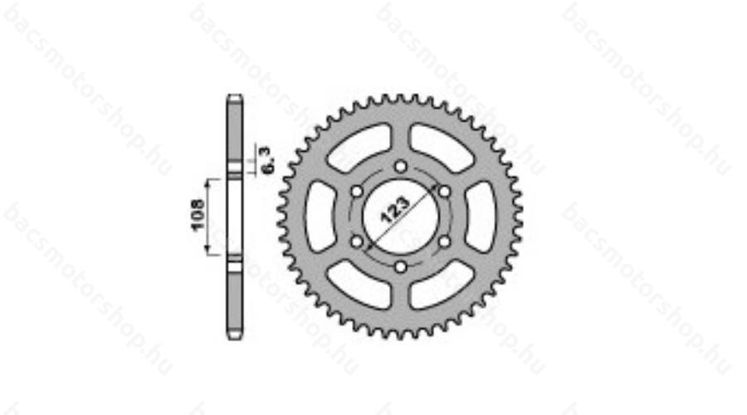
3 | 2018-11-06 | 23407 | 5.810 | 2225 | 3876 | 383.0 | 4.09 | 142 | 302 | 1521: Motoroázis 12-es lánckerék - beszerelve 1655: Sracing Teknix 13-as lánckerék 350: Sracing 96 fúvóka 350: Sracing 100 fúvóka Légszűrő tisztítás Hajtóműolaj csere KMSZÁMLÁLÓ HIBÁS? | 223.60
4 | 2018-11-15 | 23565 | 6.020 | 2209 | 400 | 366.9 | 3.81 | 158 | 460 | KMSZÁMLÁLÓ HIBÁS? Javítva… Motorhőmérő (kínai) csere | 152.47
5 | 2018-11-27 | 23732 | 5.780 | 2074 |  | 358.8 | 3.46 | 167 | 627 | KMSZÁMLÁLÓ JÓ! | 115.17
6 | 2018-12-10 | 23904 | 5.710 | 1992 | 20670 | 348.9 | 3.32 | 172 | 799 | 18800: Láncszett AFAM, Sracing 478555 Lyukkör: 125, a rajzon hibásan 124 880: 1m Tun'r benzincső (belső d=6) Sracing 479180 991: 6db 7.5 bilincs | 118.74
7 | 2019-01-17 | 24084 | 6.160 | 2174 | 74648 | 352.9 | 3.42 | 180 | 979 | 3000: Hátsó csapágycsere munkadíj, Sárkány 49000: kerékszett + 4 Koyo csapágy (6000) 2110: hűtőspray 3048: távtartó 4000: Hátsó gumi szerelés, defektjavítás 5190: Hátsó lánckerék 1300: Szállítás 7000: első gumi hibakeresés, belsővel újra szerelés. | 175.38
8 | 2019-03-13 | 24228 | 5.390 | 1870 |  | 346.9 | 3.74 | 144 | 1123 |  | 154.55
9 | 2019-03-27 | 24399 | 5.850 | 2070 |  | 353.8 | 3.42 | 171 | 1294 |  | 135.73
10 | 2019-04-08 | 24565 | 6.120 | 2294 |  | 374.8 | 3.69 | 166 | 1460 |  | 121.87
11 | 2019-04-16 | 24729 | 6.250 | 2418 |  | 386.9 | 3.81 | 164 | 1624 |  | 111.05
12 | 2019-04-30 | 24890 | 6.010 | 2344 |  | 390.0 | 3.73 | 161 | 1785 |  | 102.35 |  | Csontküllős keréken a 123/108/6.3-as lánckerék van.
13 | 2019-05-10 | 25048 | 6.170 | 2467 |  | 399.8 | 3.91 | 158 | 1943 | Gyertyacsere | 95.29 |  | JTR1133.53
 | 2019-05-20 | 25194 | 5.880 | 2281 | 18962 | 387.9 | 4.03 | 146 | 2089 | 1683: Lánckerék: JTF1129.14 17280: lánc: DID420V 140RB O-ring | 98.80
15 | 2019-05-29 | 25348 | 6.210 | 2446 | 2000 | 393.9 | 4.03 | 154 | 2243 | Láncszett csere Sárkány munkadíj | 94.00
16 | 2019-06-07 | 25497 | 5.960 | 2371 |  | 397.8 | 4.00 | 149 | 2392 | Féktárcsa: ahogy a mikrométerrel elérhető ill. nem túl közel a peremhez: 3.74 - 3.77 | 89.14
17 | 2019-06-19 | 25642 | 5.970 | 2250 | 6360 | 376.9 | 4.12 | 145 | 2537 | 2 pár Malossi MHR fékbetét | 87.44
18 | 2019-06-25 | 25781 | 6.320 | 2331 |  | 368.8 | 4.55 | 139 | 2676 |  | 83.77
19 | 2019-07-16 | 25935 | 6.500 | 2502 | 14708 | 384.9 | 4.22 | 154 | 2830 | 5783: úszóház 6353: kézi szivató 820: karburátor sapka - törött volt 1750: posta | 85.29
20 | 2019-07-24 | 26102 | 5.390 | 2107 | 22484 | 390.9 | 3.23 | 167 | 2997 | 7200: 4 liter Castrol Power 1 motorolaj (zsu.hu) 15284: Első féktárcsa OemParts 1-000-041-343 | 88.74
21 | 2019-08-08 | 26293 | 6.130 | 2396 |  | 390.9 | 3.21 | 191 | 3188 |  | 84.18
22 | 2019-08-22 | 26477 | 5.950 | 2219 | 5420 | 372.9 | 3.23 | 184 | 3372 | 1000:100x200x0.8 Motorit kipufogó tömítő 1300: posta 2500: Sárkány hátsó kerékcsapágyat cserél. | 81.85
23 | 2019-09-03 | 26651 | 5.670 | 2148 |  | 378.8 | 3.26 | 174 | 3546 | Kipufogó festés | 78.44
24 | 2019-09-12 | 26828 | 5.740 | 2095 | 1020 | 365.0 | 3.24 | 177 | 3723 | NGK BR8ES gyertya - a zavarszűréstől megjavult a hőmérő | 75.55
25 | 2019-09-23 | 27008 | 5.980 | 2266 |  | 378.9 | 3.32 | 180 | 3903 |  | 72.64
26 | 2019-10-04 | 27194 | 6.180 | 2657 |  | 429.9 | 3.32 | 186 | 4089 | OMV MaxxMotion 100+-t tankoltam | 69.99
27 | 2019-10-15 | 27370 | 5.820 | 2234 |  | 383.8 | 3.31 | 176 | 4265 | OMV MaxxMotion figyasztás | 67.62
28 | 2019-10-29 | 27565 | 6.400 | 2329 |  | 363.9 | 3.28 | 195 | 4460 |  | 65.19
29 | 2019-11-14 | 27726 | 5.610 | 2142 | 2740 | 381.8 | 3.48 | 161 | 4621 | Olajcső, bilincsek | 63.97
30 | 2019-11-22 | 27897 | 6.040 | 2307 |  | 382.0 | 3.53 | 171 | 4792 |  | 62.17
31 | 2019-12-17 | 28070 | 5.920 | 2190 |  | 369.9 | 3.42 | 173 | 4965 |  | 60.45
32 | 2020-02-10 | 28230 | 5.860 | 2185 |  | 372.9 | 3.66 | 160 | 5125 | Első fékbetét csere (visszaraktam a majdnem újat) | 58.99
33 | 2020-02-23 | 28410 | 5.990 | 2234 | 11480 | 373.0 | 3.33 | 180 | 5305 | 9990: EBC FA083R fékbetét 1490: posta | 59.57
34 | 2020-03-04 | 28582 | 5.780 | 2138 |  | 369.9 | 3.36 | 172 | 5477 | Féktárcsa a szelepnél a középső lyuk mellett: 3.84mm | 58.09
35 | 2020-05-11 |  |  |  | 6500 |  |  |  |  | Yuasa YB4L-B - feltöltéskor szivárog, a kupak beleszakad betekeréskor.
36 | 2020-06-25 | 29037 | 5.880 | 2040 | 22020 | 346.9 | 0.02 | 29037 | 5932 | 8240: Teknix fékkar 2000: Tükörtartó bilincs 1490: posta 10290: Allegri Case fékcső és fitting+szállítás | 58.79
37 | 2020-08-10 | 29220 | 5.840 | 2137 | 7490 | 365.9 | 3.19 | 183 | 6115 | 6500: 2 pár kerékcsapágy (nem beszerelve, csak tartaléknak) 990: posta 0Ft: Sárkánynál s.k. Hátsó kerékcsapágy csere | 58.60
38 | 2020-10-15 | 29406 | 5.810 | 2097 |  | 360.9 | 3.12 | 186 | 6301 | Gyertyacsere | 57.20
39 | 2021-01-21 | 29579 | 5.720 | 2230 |  | 389.9 | 3.31 | 173 | 6474 |  | 56.02
40 | 2021-03-24 | 29758 | 5.930 | 2437 |  | 411.0 | 3.31 | 179 | 6653 |  | 54.88
41 | 2021-04-21 | 29929 | 5.880 | 2422 | 13850 | 411.9 | 3.44 | 171 | 6824 | 2540 - Suber csere 2629 - Subertű csere - nem volt rossz 2490 - Izzócsere "halogén kék"-re - nem jobb 1500 - posta Vékony olajcső csere 2300 - 2x NGK BR8ES gyertya - olajwebshop.hu 2390 - 1liter Castrol Power1 motorolaj - olajwebshop.hu | 55.89
42
43
44 |  |  |  |  |  |  |  |  |  |  | -
45
46
47
48
49
50
51
52 |  |  |  |  |  |  |  |  |  |  | -
53
54
55
56
57
58
59
60
61
62
63
64
65
66
67
68
69
70
71
72
73
74
75
76 |  |  |  |  |  |  |  |  |  |  | -
77
78
79
80
81
82
83
84
85
86
88
88
89
90
91
92
93
94
95
96
97
98
99
100
101
102
103
104
105
106
107
108
109
110
111
112
113
114
115
116
117
118
119
120
121
122
123
124
125
126
127
128
129
130
131
132
133
134
135
136
137
138
139
140
141
142
143
144
145
146
147
148
149
150
151
152
153
154
155
156
157
158
159
160
161
162
163
164
165
166
167
168
169
170
171
172
173
174
175
176
177
178
179
180
181
182
183
184
185
186
187
188
189
190
191
192
193
194
195
196
197
198
199
200
201
202
203
204
205
206
207
208
209
210
211
212
213
214
215
216
217
218
219
220
221
222
223
224
225
226
227
228
229
230
231
232
233
234
235
236
237
238
239
240
241
242
243
244
245
246
247
248
249
250
251
252
253
254
255
256
257
258
259
260
261
262
263
264
265
266
267
268
269
270
271
272
273
274
275
276
277
278
279
280
281
282
283
284
285
286
287
288
289
290
291
292
293
294
295
296
297
298
299
300
301
302
303
304
305
306
307
308
309
310
311
312
313
314
315
316
317
318
319
320
321
322
323 |  |  |  |  |  |  |  |  |  |  | -
324 |  |  |  |  |  |  |  |  |  |  | -
325
326
327
328
329
330
331
332
333
334
335
336
337
338
339
340
341
342
343
344
345
346
347
348
349
350
351
352
353
354
355
356
357
358
359
360
361
362
363
364
365
366
367
368
369
370
371
372
373
374
375
376
377
378
379
380
381
382
383
384
385
386
387
388
389
390
391
392
393
394
395
396
397
398
399

info
Tipus a derbi.es szerint: |  | ZDPABB016CH493196
Tipus az oem-parts.hu szerint |  | 2012
 | 107224351

Lakatos: | lakatoskobanya.hu, Kolozsvári u. 23a +36704310063
MotorOázis, Láncszet
Váltóolaj beszerzés | Gyömrői út 105. +36308839955, http://www.olajwebshop.hu/
Gumi
Gyári méret | 100/80-17, 130/80-17
kapható túraenduro mintás: | Mitas MC32, 100/80-17, 130/70-17 | http://www.tapadas.hu/kosarba/100-80-17-mc32-m-s-tl-52r-mitas-utcai-gumi-79585
 |  | http://www.tapadas.hu/kosarba/130-70-17-mc32-tl-62r-mitas-orszaguti-turagumi-79590
Piercing | Fékcső | dedeobt.hu
Üléshuzat anyag | Sarolta Bellon Kft | 21. Budapest, Központi út 21-47
Motorolaj | olajwebshop.hu | Castrol Power 1
Akkumulátor | LESTI AKKUMULÁTOR lesti.laszlo@lestiakku.hu | JP MOTO Motor Akkumulátor (YB4L-B) 12V 4Ah 40A Jobb+
ebay km óra | kerék kerület | 1785mm
 | Féktárcsa | 866919, D=260mm, lyukkör D=101.5mm, belső D=90.5mm, 6 egyenletes osztású csavar
 |  | EBC szerint: DERBI Senda DRD X Treme 50 R (21” kerék/260mm tárcsa) (2011-2014), EBC FA083TT Carbon-Graphite fékbetét garnitúra (egy féknyereghez)
 | Kipufogó | 16. ker. Irha u. 1. +36305892988
 | Gumiszerelő | 16. ker. templom u. 36. +36702419493
 | Bontott cuccok | Márton Imre, +36205842406, Facebook rossz berúgókar, láncvezető
 | Fékbetét: | EBC SFA083 malossi 6212164 Sinter fékbetét a gyárilag szinter betéttel szerelt motorokhoz (jobban fog). https://ebcbrakes.hu/fekbetet-fektarcsa-kuplung/motor-derbi/senda-drd-racing-50-sm-260mm-tarcsa-2011-2012/ebc-fa083r-sintermetal-fekbetet-garnitura-egy-feknyereghez-bal-hatso-html.html 10000Ft/tárcsa | 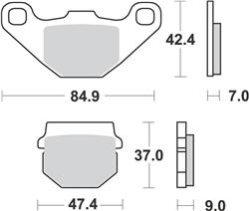

 | Kipufogó tömítés | Török és Társai Kft. Hajdúszoboszló

 | Porlasztó | 08491 PHVA175 ID DERBI
 |  | Carburettor body Engine connection Ø 24 Feeding Float 13700.701.80 Fuel inlet needle seat 6224.150.01 EI Starting Starting jet 50 EI Starting air hole 380 EI Idling Idle screw - open turns 1 e ½ Idle jet 11600. 32.02 Main Atomizer 208 HA 16200.208.28 Main jet 6413. 72.02 Conical needle A 25/3a 16250. 25.08 Gas valve 14730. 40.64 | Suber csere - DEL1473040 https://www.robogoalkatresz.eu/index.php?page=termek&kat=27&id=6868 Subertű csere – hibátlan volt, de volt új A25 https://www.robogoalkatresz.eu/index.php?page=search&str=DEL16250&x=0&y=0 Vékony olajcső csere: https://www.robogoalkatresz.eu/index.php?page=termek&kat=27&id=4894 Izzó csere – halogénnek mondott... https://www.robogoalkatresz.eu/index.php?page=termek&kat=42&id=11486

Kerekek
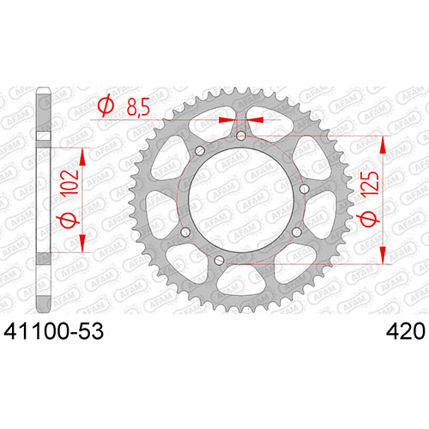

Hátsó
Lanckerek | 53 fog | 41100-53
 | lyukkör átmérő | 125 | mm
 | belső átmérő | 102 | mm
 | lánc méret 420

féktárcsa | átmérő | 218 | mm
 | lyukkör | 79.67 | mm
 | furatközéppont távolság | 69 | mm

gumi | 130/70-17
felni | 17x3.5 DOT
csapágy | 35x15x11 | 6202

Első
féktárcsa | átmérő | 260 | mm
 | lyukkör | 120.175 | mm
 | furatközéppont távolság | 75.9 | mm
 | furatközéppont távolság | 42.74 | mm

gumi | 100/80-17
felni | 17x2.5 DOT
csapágy | 35x15x11 | 6202

